Tuần 21
CÔNG TY TNHH THỰC PHẨM MẠNH YẾN |  |  |  | CỘNG HÒA XÃ HỘI CHỦ NGHĨA VIỆT NAM
Đ/c: 91 Yết Kiêu - P.Tân Hưng - TP Hải Phòng |  |  |  | Độc lập - Tự do - Hạnh phúc
SĐT: 0374.116.906 - Ms Yến
THỰC ĐƠN BÁN TRÚ NĂM HỌC 2025 - 2026
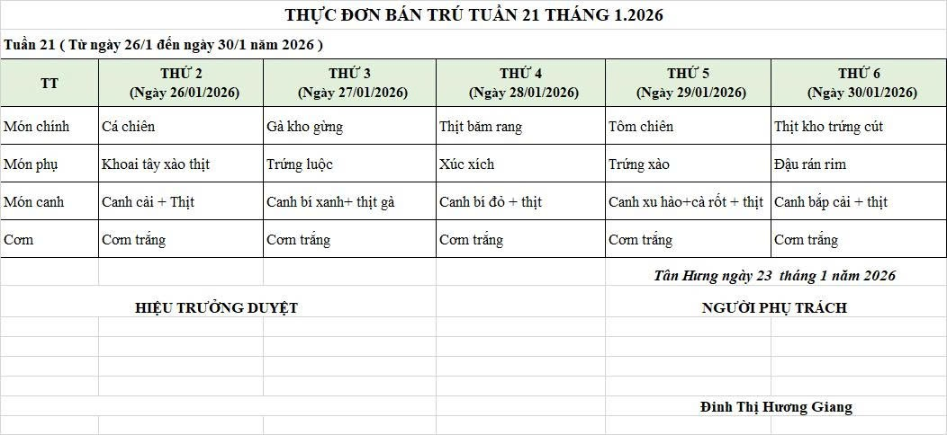
Tuần 21 (từ ngày 26/01/2026 đến ngày 30/01/2026)
Thứ/ngày | STT | Món ăn | Diễn giải | Định lượng(gr) | Đơn giá | Thành Tiền | Chi phí phụ |  | TỔNG
Thứ 2 26/01/2026 | 1 | Cá chiên | Cá rô phi lọc | 70 | 125,000 | 8,750 | Chất đốt | 1,000
 | 2 | Khoai tây xào thịt | Khoai tây | 50 | 17,000 | 850 | Nhân công | 2,000
 |  |  | Thịt nạc xay | 9 | 125,000 | 1,125 | Thuế | 1,482
 | 3 | Canh cải nấu thịt | Cải ngọt | 30 | 17,000 | 510 | Khấu hao | 300
 |  |  | Thịt nạc xay | 6 | 125,000 | 750
 | 4 | Cơm trắng | Gạo tẻ | 110 | 19,000 | 2,090
 | 5 |  | Rau thơm | 4.08 | 35,000 | 143
 | 6 |  | Gia vị các loại | 10 | 100,000 | 1,000
 |  | Tổng |  |  |  | 15,218 |  | 4,782 | 20,000

Thứ 3 27/01/2026 | 1 | Gà kho gừng | Gà CN bỏ cđcc | 100 | 87,000 | 8,700 | Chất đốt | 1,000
 | 2 | Trứng luộc | Trứng vịt | 40 | 32,000 | 1,280 | Nhân công | 2,000
 | 3 | Canh bí xanh nấu gà | Bí xanh | 70 | 18,000 | 1,260 | Thuế | 1,482
 |  |  | Gà CN bỏ cđcc | 8 | 87,000 | 696 | Khấu hao | 300
 | 4 | Cơm trắng | Gạo tẻ | 110 | 19,000 | 2,090
 | 5 |  | Rau thơm | 5.49 | 35,000 | 192
 | 6 |  | Gia vị các loại | 10 | 100,000 | 1,000
 |  | Tổng |  |  |  | 15,218 |  | 4,782 | 20,000

Thứ 4 28/01/2026 | 1 | Thịt băm rang | Thịt sấn mông vai | 64 | 125,000 | 8,000 | Chất đốt | 1,000
 | 2 | Xúc xích | Xúc xích CP | 27 | 95,000 | 2,565 | Nhân công | 2,000
 | 3 | Canh bí đỏ nấu thịt | Bí đỏ | 50 | 17,000 | 850 | Thuế | 1,482
 |  |  | Thịt nạc xay | 5 | 125,000 | 625 | Khấu hao | 300
 | 4 | Cơm trắng | Gạo tẻ | 110 | 19,000 | 2,090
 | 5 |  | Rau thơm | 2.5 | 35,000 | 88
 | 6 |  | Gia vị các loại | 10 | 100,000 | 1,000
 |  | Tổng |  |  |  | 15,218 |  | 4,782 | 20,000

Thứ 5 29/01/2026 | 1 | Tôm chiên | Tôm biển | 40 | 195,000 | 7,800 | Chất đốt | 1,000
 | 2 | Trứng xào | Trứng vịt | 40 | 62,000 | 2,480 | Nhân công | 2,000
 | 3 | Canh su hào nấu thịt | Su hào, cà rốt | 55 | 17,000 | 935 | Thuế | 1,482
 |  |  | Thịt nạc xay | 6 | 125,000 | 750 | Khấu hao | 300
 | 4 | Cơm trắng | Gạo tẻ | 110 | 19,000 | 2,090
 | 5 |  | Rau thơm | 4.65 | 35,000 | 163
 | 6 |  | Gia vị các loại | 10 | 100,000 | 1,000
 |  | Tổng |  |  |  | 15,218 |  | 4,782 | 20,000

Thứ 6 30/01/2026 | 1 | Thịt kho trứng cút | Thịt sấn mông vai | 56 | 125,000 | 7,000 | Chất đốt | 1,000
 |  |  | Trứng cút | 30 | 75,000 | 2,250 | Nhân công | 2,000
 | 2 | Đậu rán rim | Đậu phụ rán | 50 | 32,000 | 1,600 | Thuế | 1,482
 | 3 | Canh bắp cải nấu thịt | Bắp cải | 30 | 17,000 | 510 | Khấu hao | 300
 |  |  | Thịt nạc xay | 5 | 125,000 | 625
 | 4 | Cơm trắng | Gạo tẻ | 110 | 19,000 | 2,090
 | 5 |  | Rau thơm | 4.08 | 35,000 | 143
 | 6 |  | Gia vị các loại | 10 | 100,000 | 1,000
 |  | Tổng |  |  |  | 15,218 |  | 4,782 | 20,000

 |  | HIỆU TRƯỞNG NHÀ TRƯỜNG |  |  |  |  | NGƯỜI LẬP
 |  | (Kí duyệt)

 |  | Nguyễn Thị Thúy |  |  |  |  | Đinh Thị Hương Giang

 |  | Tổng tiền | 100,000
 |  | 5 ngày | 5
 |  | thành tiền 1 suất | 20,000

